Estadísticas
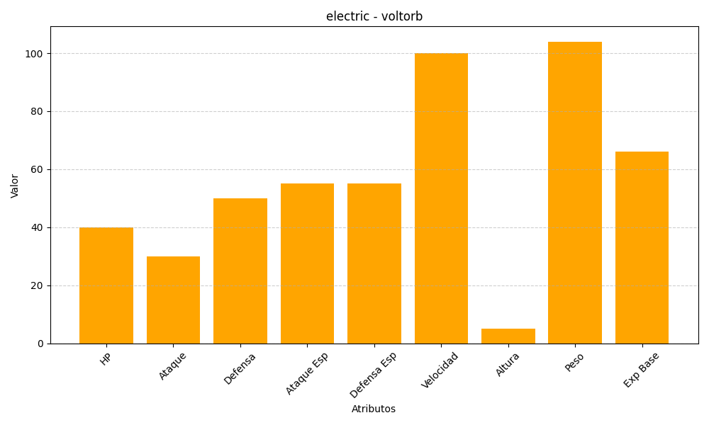
ID | Nombre | Tipo | HP | Ataque | Defensa | Ataque Especial | Defensa Especial | Velocidad | Altura | Peso | Experiencia Base
100 | voltorb | electric | 40 | 30 | 50 | 55 | 55 | 100 | 5 | 104 | 66

